상품제안서
가죽 마우스패드 | 상품코드: S27256

 |  |  |  |  |  |  | 02-713-8555 | www.synergygift.co.kr
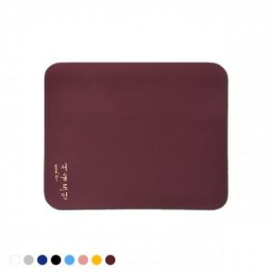 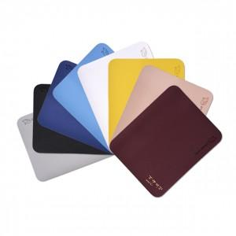

【상세/제작정보】 | <p>디지털인쇄 500개부터 주문가능합니다.&nbsp;</p>

【인쇄/포장옵션】 | 실크, 불박, 컬러인쇄 / OPP(비닐)

【공급단가】 | 수량 | 200~ | 500~ | 1,000~ | 3,000~ | 5,000~
*VAT별도 | 단가 | 1,350원 | 1,300원 | 1,250원 | 1,200원 | 1,170원

【상품 URL】 | https://www.synergygift.co.kr:443/src/goods_detail.php?gdno=27256

